상품제안서
레빗 고속무선충전케이블킷 CK-01 | 상품코드: F23981

 |  |  |  |  |  |  | 02-412-0044 | www.easy1.co.kr
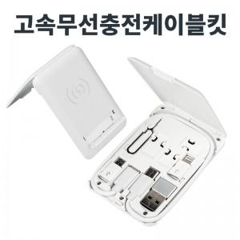

【상세/제작정보】 | 어디서든 간편하게 꺼내 충전 및 교체가 가능한 풀패키지

【인쇄/포장옵션】 | 풀칼라 / 포장지포장

【공급단가】 | 수량 | 100~ | 300~ | 500~ | 1,000~ | 3,000~
*VAT별도 | 단가 | 9,820원 | 9,660원 | 9,410원 | 9,250원 | 9,000원

【상품 URL】 | https://dev.easy1.co.kr:443/src/goods_detail.php?gdno=23981

